År 0
Opgørelse af BNP
Landmand
Forbrug i produktionen | 0 | kr
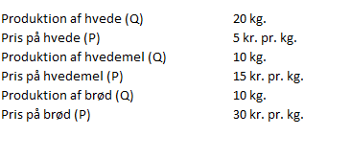
Producerer (Q) | 20 | kg hvede
Salgspris (P) | 5 | kr. per kilo
Produktionsværdi (V = P x Q) | 100 | kr.

Mølle
Forbrug i produktionen (hvede) | 100 | kr
Producerer (Q) | 10 | kg hvedemel
Salgspris (P) | 15 | kr. per kilo
Produktionsværdi (V = P x Q) | 150 | kr.

Bager
Forbrug i produktionen (hvedemel) | 150 | kr
Producerer (Q) | 10 | kg brød
Salgspris (P) | 30 | kr. per kilo
Produktionsværdi (V = P x Q) | 300 | kr.

Summen af produktionsværdi | 550 | kr.
Summen af forbrug i produktionen | 250 | kr.
BNP (indkomstsiden) | 300 | kr.
BNP (produktionsværdi - forbrug) i år 0 | 300 | kr.

År 1
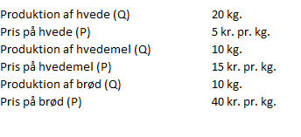
Opgørelse af BNP
Landmand
Forbrug i produktionen | 0 | kr
Producerer (Q) | 20 | kg hvede
Salgspris (P) | 5 | kr. per kilo
Produktionsværdi (V = P x Q) | 100 | kr.

Mølle
Forbrug i produktionen (hvede) | 100 | kr
Producerer (Q) | 10 | kg hvedemel
Salgspris (P) | 15 | kr. per kilo
Produktionsværdi (V = P x Q) | 150 | kr.

Bager
Forbrug i produktionen (hvedemel) | 150 | kr
Producerer (Q) | 10 | kg brød
Salgspris (P) | 40 | kr. per kilo
Produktionsværdi (V = P x Q) | 400 | kr.
Produktionsværdi, år 0 priser | 300 | kr.

Summen af produktionsværdi | 650 | kr.
Summen af forbrug i produktionen | 250 | kr.
Nominelt BNP (produktionsværdi - forbrug) i år 1 | 400 | kr.
Stigning i nominelt BNP (år-år) | 100 | kr.

År 2
Opgørelse af BNP
Landmand
Forbrug i produktionen | 0 | kr
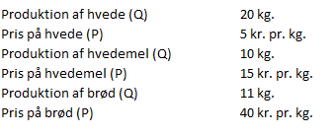
Producerer (Q) | 20 | kg hvede
Salgspris (P) | 5 | kr. per kilo
Produktionsværdi (V = P x Q) | 100 | kr.

Mølle
Forbrug i produktionen (hvede) | 100 | kr
Producerer (Q) | 10 | kg hvedemel
Salgspris (P) | 15 | kr. per kilo
Produktionsværdi (V = P x Q) | 150 | kr.

Bager
Forbrug i produktionen (hvedemel) | 150 | kr
Producerer (Q) | 11 | kg brød
Salgspris (P) | 40 | kr. per kilo
Produktionsværdi (V = P x Q) | 440 | kr.
Produktionsværdi, år 0 priser | 330 | kr.

Summen af produktionsværdi | 690 | kr.
Summen af forbrug i produktionen | 250 | kr.
Nominelt BNP (produktionsværdi - forbrug) i år 2 | 440 | kr.
Stigning i nominelt BNP (år-år) | 40 | kr.

År 3
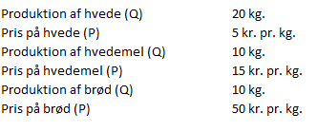
Opgørelse af BNP
Landmand
Forbrug i produktionen | 0 | kr
Producerer (Q) | 20 | kg hvede
Salgspris (P) | 5 | kr. per kilo
Produktionsværdi (V = P x Q) | 100 | kr.

Mølle
Forbrug i produktionen (hvede) | 100 | kr
Producerer (Q) | 10 | kg hvedemel
Salgspris (P) | 15 | kr. per kilo
Produktionsværdi (V = P x Q) | 150 | kr.

Bager
Forbrug i produktionen (hvedemel) | 150 | kr
Producerer (Q) | 10 | kg brød
Salgspris (P) | 50 | kr. per kilo
Produktionsværdi (V = P x Q) | 500 | kr.
Produktionsværdi, år 0 priser | 300 | kr.

Summen af produktionsværdi | 750 | kr.
Summen af forbrug i produktionen | 250 | kr.
BNP (produktionsværdi - forbrug) i år 3 | 500 | kr.
Stigning i BNP (år-år) | 60 | kr.

